Анкета пустая
№ | СКП (общий) наименование | Полная техническая характеристика (и комплектация) | Краткое описание и цель использования | Фото (общий вид) | Нормативный срок поставки ТМЦ
1 | 2 | 13 | 18 | 20 | 21
 | выбрать | заполнить вручную | заполнить вручную | заполнить вручную | заполнить вручную
1 | Iron oxide big bag filling station | Productivity - 10 big bags per hour Product flowability - good Maximum dosing limit: 500-2000 kg Dosing error, no more than - 0.2 - 0.5% Outer diameter of loading nozzle - 325 mm Number of hangers for - MKR4 Climate version - UHL4 Ambient air temperature, - from +2 to +50°C Power consumption, no more than, - 1.5 kW Network voltage, - 380/50 V / Hz Air flow, l/min, - no more than 5 bar Air preparation unit inlet pressure - 0.6 ÷ 0.8 MPa Overall dimensions to filling nozzle - 3250 mm Overall dimensions to hanging hooks - 2550 mm Overall dimensions: Width - 1550 mm Overall dimensions of the big bag (to be used: L x W x H) - 950 x 950 x 1550 mm Overall dimensions of the big bag neck - 500 mm Weight, max., kg - 600" | For packing iron oxide in big bags | 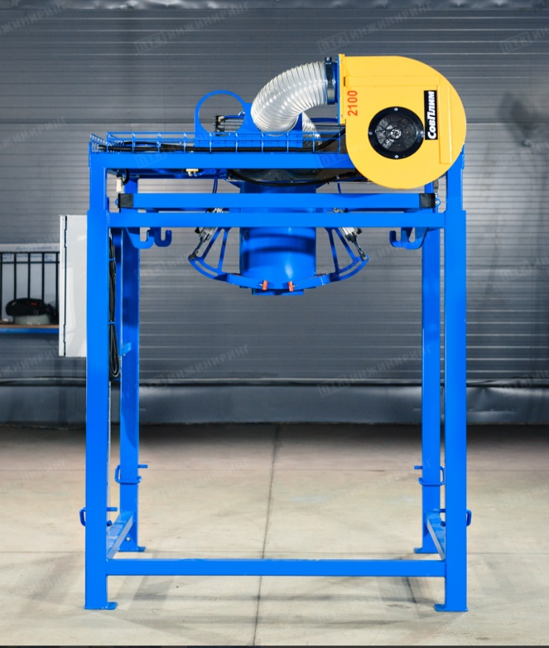 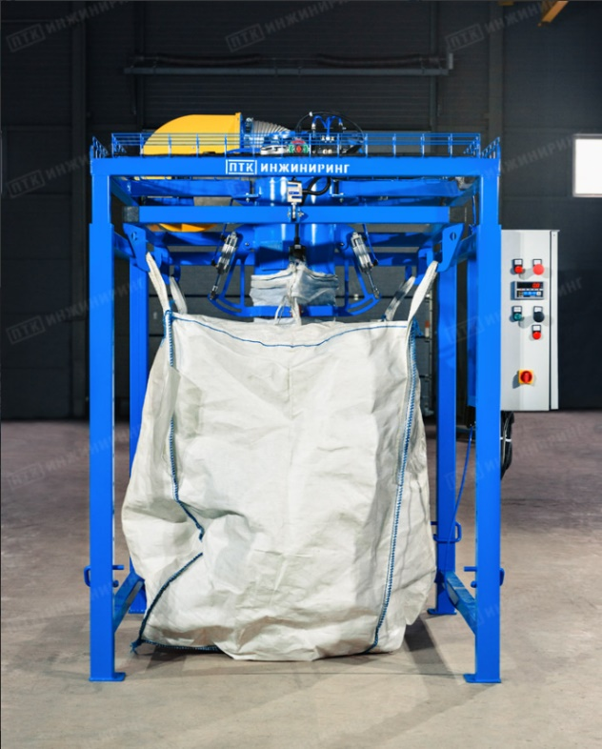 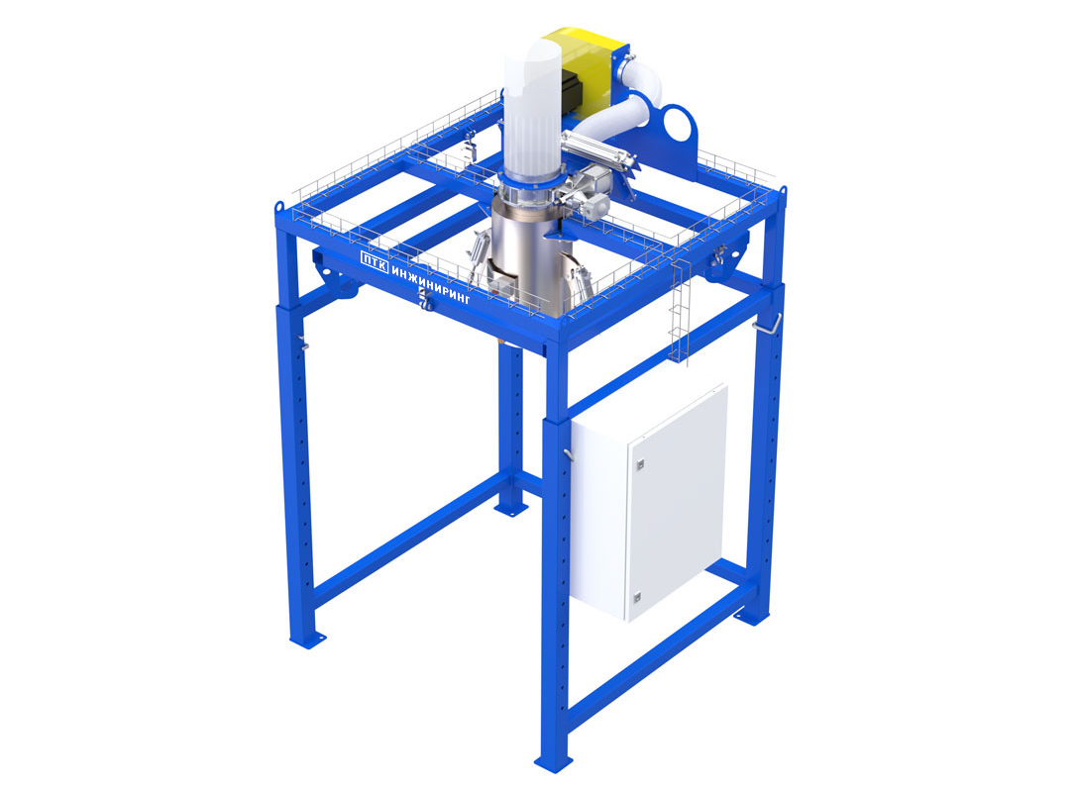 | 1 PC

